图
12
③
21
①
⑤

15
8

16
19
7
29
32

④
13
②

27

深度优先搜索
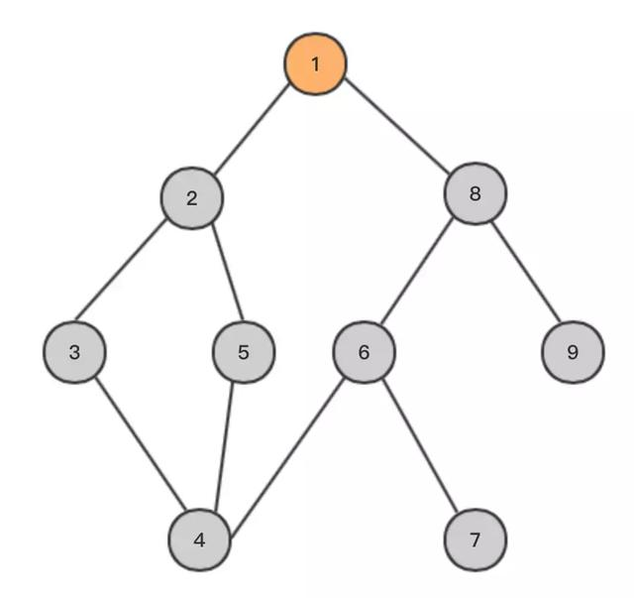

 |  | 3 | 4 | 6 | 7 | 9
 | 2 | 5 | 5 | 5 | 5 | 5 | 5
1 | 8 | 8 | 8 | 8 | 8 | 8 | 8 | 8

Sheet7
